상품제안서
빙고 쿨팩 | 상품코드: S41993

 |  |  |  |  |  |  | 02-713-8555 | www.synergygift.co.kr
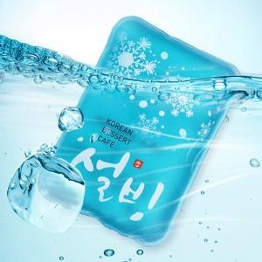

【상세/제작정보】 | <p><span style="font-size: 14pt;">※ 풀칼라인쇄 별도 문의바랍니다.</span></p>

【인쇄/포장옵션】 | 흰색1도 / opp포장

【공급단가】 | 수량 | 500~ | 1,000~ | 3,000~ | 5,000~ | 10,000~
*VAT별도 | 단가 | 2,860원 | 2,180원 | 2,030원 | 1,960원 | 1,920원

【상품 URL】 | https://www.synergygift.co.kr:443/src/goods_detail.php?gdno=41993

